BOBINAGEM C1
 |  | Ordem de Fabricação - Superior & Inferior |  |  |  |  | Emitido |  |  |  | OF | 53681
 |  | RFE |  |  |  |  | 2023-01-11 |  |  |  | Código | RT39010211
 |  | Cilindro 1 |  |  |  |  |  |  |  |  | Revisão | 00

 | Cliente |  | Tipo |  | Quantidade |  | Espaçadores |  | Peso de fio |  | Comprimento Espaçador
 | ANGLO AMERICAN |  | RFH-1,505MH-900A |  | 1 |  | 54 |  | 64.54 kg |  | 810 mm

Aspectos Construtivos

 | FIO |  | Diametro isol. |  | Nº de fios axiais |  | Isolamento |  | Roving |  | Altura do anel
 | 10 |  | 2.832 |  | 6 |  | Teonex |  | RTR/RR |  | 89 mm

 | Diametro do gabarito |  |  |  |  |  |  |  | Diametro fio isolado |  | Diametro fio nú
 | 1317 mm |  |  |  |  |  |  |  | 2.832 |  | 2.588

Bobinagem
CAMADA 1 |  |  |  |  |  |  |  |  |  | Controle
Medidas |  |  |  |  |  | Espiras
 |  |  |  |  |  | Axial | Inferior | 32.5 | Superior | Distribuição de fios
 |  |  | Min | Ideal | Max | 1 | 0 | 32 | 3
 | Fibra V. interna |  | 4013 | 4137 | 4262 | 2 | 1 | 32 | 4 | Inferior | Braço | Superior
 |  |  |  |  |  | 3 | 2 | 32 | 5 | 4 | 0 | 4
 | Altura da camada |  | 541.20 | 552 | 563.28 | 4 | 3 | 32 | 0 | 4 | 1 | 4
 |  |  |  |  |  | 5 | 4 | 32 | 1 | 4 | 2 | 4
 | Perimetro |  | 4192.24 | 4278 | 4363.35 | 6 | 5 | 32 | 2 | 4 | 3 | 4
 |  |  |  |  |  |  |  |  |  | 4 | 4 | 4
 |  |  |  |  |  |  |  |  |  | 4 | 5 | 4
CAMADA 2
Medidas |  |  |  |  |  | Espiras
 |  |  |  |  |  | Axial | Inferior | 32.16667 | Superior
 |  |  | Min | Ideal | Max | 1 | 0 | 32 | 1
 |  |  |  |  |  | 2 | 1 | 32 | 2
 |  |  |  |  |  | 3 | 2 | 32 | 3
 | Altura da camada |  | 535.64 | 547 | 557.51 | 4 | 3 | 32 | 4
 |  |  |  |  |  | 5 | 4 | 32 | 5
 | Perimetro |  | 4207.34 | 4293 | 4379.07 | 6 | 5 | 32 | 0

CAMADA 3 |  |  |  |  |  |  |  |  |  | Revisão
Medidas |  |  |  |  |  | Espiras
 |  |  |  |  |  | Axial | Inferior | 31.83333 | Superior | Observações
 |  |  | Min | Ideal | Max | 1 | 0 | 31 | 4
 |  |  |  |  |  | 2 | 1 | 31 | 5
 |  |  |  |  |  | 3 | 2 | 31 | 0 | RODAR REATOR INVERTIDO.
 | Altura da camada |  | 530.09 | 541 | 551.73 | 4 | 3 | 31 | 1
 |  |  |  |  |  | 5 | 4 | 31 | 2
 | Perimetro |  | 4222.44 | 4309 | 4394.79 | 6 | 5 | 31 | 3

CAMADA 4
Medidas |  |  |  |  |  | Espiras
 |  |  |  |  |  | Axial | Inferior | 31.5 | Superior
 |  |  | Min | Ideal | Max | 1 | 0 | 31 | 3
 |  |  |  |  |  | 2 | 1 | 31 | 4
 |  |  |  |  |  | 3 | 2 | 31 | 5
 | Altura da camada |  | 524.54 | 535 | 545.95 | 4 | 3 | 31 | 0
 |  |  |  |  |  | 5 | 4 | 31 | 1
 | Perimetro |  | 4237.54 | 4324 | 4410.50 | 6 | 5 | 31 | 2

CAMADA 5
Medidas |  |  |  |  |  | Espiras |  |  |  | Diam fio isolado:
 |  |  |  |  |  | Axial | Inferior | 0 | Superior
 |  |  | Min | Ideal | Max |  |  |  |  | Diam fio nú:

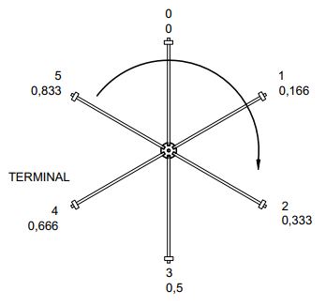
 |  |  |  |  |  |  |  |  |  | Orientação
 | Altura da camada |  | 0.00 |  | 0.00

 | Perimetro |  | 0.00 |  | 0.00

CAMADA 6
Medidas |  |  |  |  |  | Espiras
 |  |  |  |  |  | Axial | Inferior | 0 | Superior
 |  |  | Min | Ideal | Max

 | Altura da camada |  | 0.00 |  | 0.00

 | Perimetro |  | 0.00 |  | 0.00

CAMADA 7
Medidas |  |  |  |  |  | Espiras
 |  |  |  |  |  | Axial | Inferior | 0 | Superior
 |  |  | Min | Ideal | Max

 | Altura da camada |  | 0.00 |  | 0.00

 | Perimetro |  | 0.00 |  | 0.00

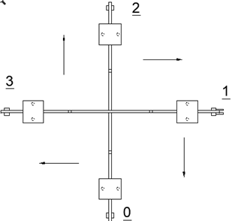
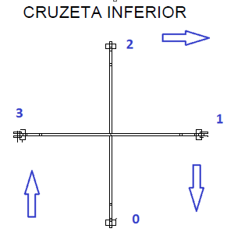
Ø | AWG
6.544 | 2.0
6.186 | 2.5
5.827 | 3.0
5.508 | 3.5
5.189 | 4.0
4.905 | 4.5
4.620 | 5.0
4.368 | 5.5
4.115 | 6.0
3.890 | 6.5
3.665 | 7.0
3.465 | 7.5
3.264 | 8.0
3.085 | 8.5
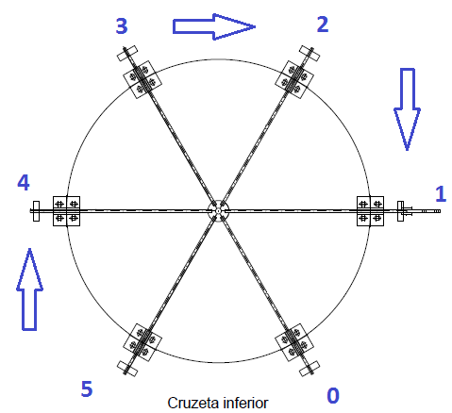
2.906 | 9.0
2.747 | 9.5
2.588 | 10.0
2.446 | 10.5
2.304 | 11.0
2.178 | 11.5
2.052 | 12.0
1.941 | 12.5
1.828 | 13.0
1.729 | 13.5
1.628 | 14.0

tolerancia | 2 | %

